申請人用（変更）１
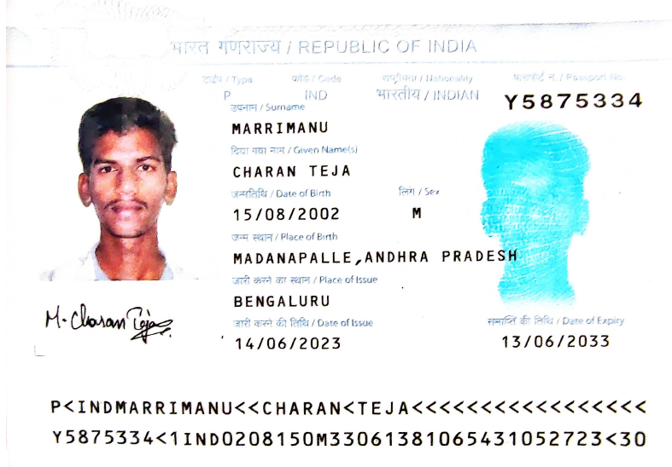
別記第三十号様式（第二十条関係）
 | 申請人等作成用 １ |  |  |  |  |  |  |  |  |  |  |  |  |  |  |  |  |  |  |  |  |  |  | 日本国政府法務省
 | For applicant, part 1 |  |  |  |  |  |  |  |  |  |  |  |  |  |  |  |  |  |  |  |  |  |  | Ministry of Justice,Government of Japan
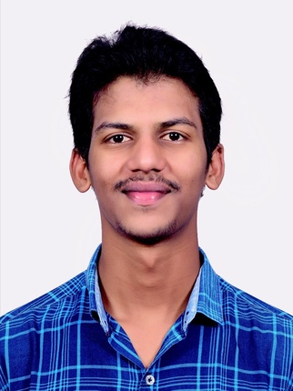
写 真
Photo
40mm×30mm
申請に際し提出していただく写真は、「提出の日前６か月以内に撮影されたもの」という決まりがあります。現在お持ちの在留カードの写真と同じように見えますが、こちらは2024年に撮影された写真データでしょうか？その場合は、あらためて撮りなおしていただく必要があるかと存じます。
 |  |  |  |  |  |  | 在留資格変更許可申請書
 |  |  |  |  |  |  | APPLICATION FOR CHANGE OF STATUS OF RESIDENCE

 | 法務大臣殿
 | To the Minister of Justice

 | 出入国管理及び難民認定法第２０条第２項の規定に基づき，次のとおり在留資格の変更を申請します。
 | Pursuant to the provisions of Paragraph 2 of Article 20 of the Immigration Control and Refugee Recognition Act, I hereby apply for a change of status of residence.

1 国 籍・地 域 |  |  |  |  |  | INDIAN |  |  |  |  |  |  |  |  |  | 2 生年月日 |  |  |  | 2002 |  |  |  | 年 |  | 8 |  | 月 |  | 15 |  | 日
 | Nationality/Region |  |  |  |  |  |  |  |  |  |  |  |  |  |  |  | Date of birth |  |  |  |  |  |  | Year |  |  |  | Month |  |  |  | Day

3 氏 名 |  |  |  |  |  | MARRIMANU CHARAN TEJA
 | Name
 |  |  |  |  |  |  | Family name |  |  |  |  |  |  |  |  |  |  | Given name
4 性 別 |  |  |  | 男 | ・ | 女 |  |  | 5 出生地 |  |  |  |  | MADANAPALLE, ANDHRA PRADESH |  |  |  |  |  |  |  |  |  | 6 配偶者の有無 |  |  |  |  |  | 有・無
 | Sex |  |  | Male/Female |  |  |  |  |  | Place of birth |  |  |  |  |  |  |  |  |  |  |  |  |  |  | Marital status |  |  |  |  | Married / Single

7 職 業 |  |  |  | UNEMPLOYEE |  |  |  |  |  |  |  | 8 本国における居住地 |  |  |  |  |  |  | MADANAPALLE, ANDHRA PRADESH
 | Occupation |  |  |  |  |  |  |  |  |  |  |  | Home town/city

9 住居地 |  |  |  |  |  | 〒965-0005 福島県会津若松市一箕町大字亀賀字五之原57-5 東峰マンション205号室
 | Address in Japan

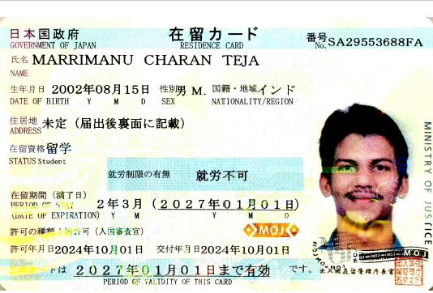
 | 電話番号 |  |  |  |  |  |  |  |  |  |  |  |  |  |  |  |  | 携帯電話番号 |  |  |  | 070-2351-7234
 | Telephone No. |  |  |  |  |  |  |  |  |  |  |  |  |  |  |  |  | Cellular phone No.

10 旅券 |  |  |  | (1)番 号 |  |  |  | Y5875334 |  |  |  |  |  |  |  | (2)有効期限 |  |  |  |  | 2033 |  |  |  | 年 |  | 6 |  | 月 |  | 13 |  | 日
 | Passport |  |  |  | Number |  |  |  |  |  |  |  |  |  |  |  | Date of expiration |  |  |  |  |  |  |  | Year |  |  |  | Month |  |  |  | Day

11 現に有する在留資格 |  |  |  |  |  |  |  | 留学 |  |  |  |  |  |  |  |  |  |  | 在留期間 |  |  |  | 2年3月
 | Status of residence |  |  |  |  |  |  |  |  |  |  |  |  |  |  |  |  |  | Period of stay

 | 在留期間の満了日 |  |  |  |  |  |  | 2027 |  |  |  | 年 |  | 1 | 月 |  | 1 |  | 日
 | Date of expiration |  |  |  |  |  |  |  |  |  |  | Year |  |  | Month |  |  |  | Day

12 在留カード番号 |  |  |  |  |  |  |  | SA29553688FA
 | Residence card number

13 希望する在留資格 |  |  |  |  |  |  |  | 技術・人文知識・国際業務
 | Desired status of residence

 | 在留期間 |  |  |  |  |  |  | 2年 |  |  |  |  |  |  |  |  | （審査の結果によって希望の期間とならない場合があります。）
 | Period of stay |  |  |  |  |  |  |  |  |  |  |  |  |  |  |  | ( It may not be as desired after examination.)

14 変更の理由 |  |  |  |  |  |  |  |  |  |  | 大学院を修了し、アルプスアルパイン株式会社に入社するため。
 | Reason for change of status of residence

15 犯罪を理由とする処分を受けたことの有無 （日本国外におけるものを含む。）※交通違反等による処分を含む。
 |  | Criminal record (in Japan / overseas)※Including dispositions due to traffic violations, etc.
 |  | 有 | （具体的内容 |  |  |  |  |  |  |  |  |  |  |  |  |  |  |  |  |  |  |  |  |  |  |  |  |  |  | ） | ・ | 無
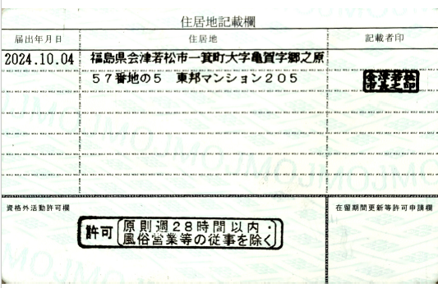
 |  | Yes | ( Detail: |  |  |  |  |  |  |  |  |  |  |  |  |  |  |  |  |  |  |  |  |  |  |  |  |  |  | ) | / | No

16 在日親族（父・母・配偶者・子・兄弟姉妹・祖父母・叔(伯)父・叔(伯)母など）及び同居者
 | Family in Japan (father, mother, spouse, children, siblings, grandparents, uncle, aunt and others) and anyone you currently reside with

 |  | 有 | （「有」の場合は，以下の欄に在日親族及び同居者を記入してください。） ・ 無
 |  | Yes | (If yes, please fill in your family members in Japan and anyone you currently reside with in the following columns.) |  |  |  |  |  |  |  |  |  |  |  |  |  |  |  |  |  |  |  |  |  |  |  | / | No
続 柄 |  |  | 氏 名 |  |  |  |  |  |  |  |  | 生年月日 |  |  | 国 籍・地 域 |  |  | 同居の有無 |  |  | 勤務先名称・通学先名称 |  |  |  |  |  |  | 在留カード番号
 |  |  |  |  |  |  |  |  |  |  |  |  |  |  |  |  |  |  |  |  |  |  |  |  |  |  |  | 特別永住者証明書番号
Relationship |  |  | Name |  |  |  |  |  |  |  |  | Date of birth |  |  | Nationality/Region |  |  | Residing with applicant or not |  |  | Place of employment/ school |  |  |  |  |  |  | Residence card number
 |  |  |  |  |  |  |  |  |  |  |  |  |  |  |  |  |  |  |  |  |  |  |  |  |  |  |  | Special Permanent Resident Certificate number
 |  |  |  |  |  |  |  |  |  |  |  |  |  |  |  |  |  | 有・無
 |  |  |  |  |  |  |  |  |  |  |  |  |  |  |  |  |  | Yes / No
 |  |  |  |  |  |  |  |  |  |  |  |  |  |  |  |  |  | 有・無
 |  |  |  |  |  |  |  |  |  |  |  |  |  |  |  |  |  | Yes / No
 |  |  |  |  |  |  |  |  |  |  |  |  |  |  |  |  |  | 有・無
 |  |  |  |  |  |  |  |  |  |  |  |  |  |  |  |  |  | Yes / No
 |  |  |  |  |  |  |  |  |  |  |  |  |  |  |  |  |  | 有・無
 |  |  |  |  |  |  |  |  |  |  |  |  |  |  |  |  |  | Yes / No
 |  |  |  |  |  |  |  |  |  |  |  |  |  |  |  |  |  | 有・無
 |  |  |  |  |  |  |  |  |  |  |  |  |  |  |  |  |  | Yes / No
 |  |  |  |  |  |  |  |  |  |  |  |  |  |  |  |  |  | 有・無
 |  |  |  |  |  |  |  |  |  |  |  |  |  |  |  |  |  | Yes / No
 | ※ | 3について，有効な旅券を所持する場合は，旅券の身分事項ページのとおりに記載してください。 Regarding item 3, if you possess your valid passport, please fill in your name as shown in the passport. 16については，記載欄が不足する場合は別紙に記入して添付すること。なお,「研修」，「技能実習」に係る申請の場合は，「在日親族」のみ記載してください。 Regarding item 16, if there is not enough space in the given columns to write in all of your family in Japan, fill in and attach a separate sheet. In addition, take note that you are only required to fill in your family members in Japan for applications pertaining to “Trainee” or “Technical Intern Training”.

（注） 裏面参照の上，申請に必要な書類を作成して下さい。
Note : Please fill in forms required for application. (See notes on reverse side.)
（注） 申請書に事実に反する記載をしたことが判明した場合には，不利益な扱いを受けることがあります。
Note : In case of to be found that you have misrepresented the facts in an application, you will be unfavorably treated in the process.

申請人用２Ｎ
申請人等作成用 ２ N （「高度専門職（１号イ・ロ）」・「高度専門職（２号）」 （変更申請の場合のみ）・「研究」・「技術・人文知識・国際業務」・
「介護」・「技能」・「特定活動（研究活動等）,（本邦大学卒業者）」）
For applicant, part 2 N ("Highly Skilled Professional(i)(a/b)" / "Highly Skilled Professional(ii)"（only in cases of change of status） /
"Researcher" / "Engineer / Specialist in Humanities / International Services" / "Nursing Care" / "Skilled Labor"/ |  |  |  |  |  |  |  |  |  |  |  |  |  |  |  |  |  |  |  |  |  |  |  |  |  |  |  | 在留期間更新・在留資格変更用
"Designated Activities(Researcher or IT engineer of a designated organization), (Graduate from a university in Japan)") |  |  |  |  |  |  |  |  |  |  |  |  |  |  |  |  |  |  |  |  |  |  |  |  |  |  |  | For extension or change of status
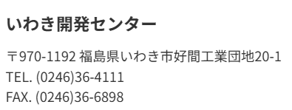
17 勤務先 |  |  |  |  |  |  |  | ※ | (2)及び(3)については，主たる勤務場所の所在地及び電話番号を記載すること。
 | Place of employment |  |  |  |  |  |  |  | For sub-items (2) and (3), give the address and telephone number of your principal place of employment.
 | (1)名称 |  |  | アルプスアルパイン株式会社 (Alps Alpine Co., Ltd.) |  |  |  |  |  |  |  |  |  |  |  | 支店・事業所名 |  |  |  |  | いわき開発センター
 |  | Name |  |  |  |  |  |  |  |  |  |  |  |  |  | Name of branch
 | (2)所在地 |  |  |  | 〒970-1192 福島県いわき市好間工業団地20-1 |  |  |  |  |  |  |  |  |  |  |  |  |  | (3)電話番号 |  |  |  |  | 0246-36-4111
 |  | Address |  |  |  |  |  |  |  |  |  |  |  |  |  |  |  |  |  | Telephone No.
18 最終学歴（介護業務従事者の場合は本邦の介護福祉士養成施設について記入）
 | (1) 名 | ■ | 本邦 |  |  | □ | 外国
 |  |  | Japan |  |  |  | foreign country
 | (2) 名 | □ | 大学院 （博士） |  |  |  |  |  | ■ | 大学院 （修士） |  |  |  |  | □ | 大学 |  |  |  | □ | 短期大学 |  |  |  |  | □ | 専門学校
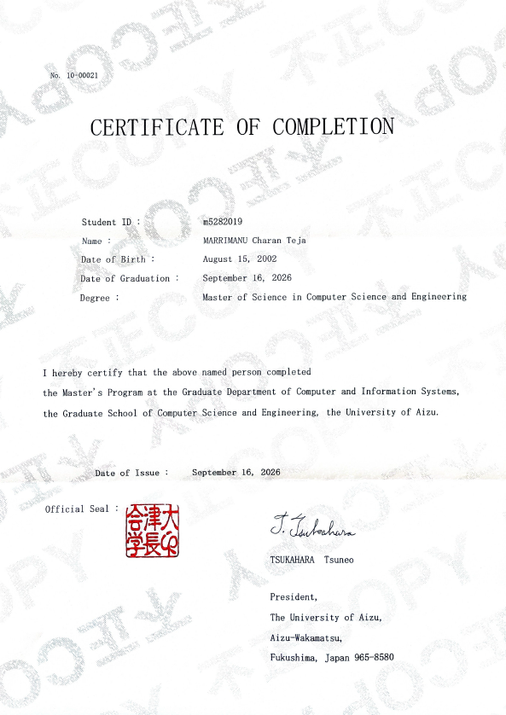
 |  |  | Doctor |  |  |  |  |  |  | Master |  |  |  |  |  | Bachelor |  |  |  |  | Junior college |  |  |  |  |  | College of technology
 |  | □ | 高等学校 |  |  |  |  |  | □ | 中学校 |  |  |  |  | □ | その他（ |  |  |  |  |  |  |  |  |  |  |  | ）
 |  |  | Senior high school |  |  |  |  |  |  | Junior high school |  |  |  |  |  | Others
 | (3)学校名 |  |  |  |  | 会津大学 |  |  |  |  |  |  |  |  |  | (4)卒業年月日 |  |  |  |  | 2026 |  | 年 |  | 9 |  | 月 |  | 16 |  | 日
 |  | Name of school |  |  |  |  |  |  |  |  |  |  |  |  |  |  | Date of graduation |  |  |  |  |  | Year |  |  |  | Month |  |  |  | Day
19 専攻・専門分野 |  |  |  |  |  |  | Major field of study
 | （18で大学院（博士）～短期大学の場合） |  |  |  |  |  |  |  |  |  |  | (Check one of the followings when the answer to the question 18 is from doctor to junior college)
 | □ | 法学 |  |  |  | □ | 経済学 |  |  |  | □ | 政治学 |  |  |  | □ | 商学 |  |  |  | □ | 経営学 |  |  |  |  |  | □ | 文学
 |  | Law |  |  |  |  | Economics |  |  |  |  | Politics |  |  |  |  | Commercial science |  |  |  |  | Business administration |  |  |  |  |  |  | Literature
 | □ | 語学 |  |  |  | □ | 社会学 |  |  |  | □ | 歴史学 |  |  |  | □ | 心理学 |  |  |  | □ | 教育学 |  |  |  | □ | 芸術学
 |  | Linguistics |  |  |  |  | Sociology |  |  |  |  | History |  |  |  |  | Psychology |  |  |  |  | Education |  |  |  |  | Science of art
 | □ | その他人文・社会科学 （ |  |  |  |  |  |  |  |  |  |  |  | ） |  | □ | 理学 |  |  |  | □ | 化学 |  |  |  | ■ | 工学
 |  | Others(cultural / social science) |  |  |  |  |  |  |  |  |  |  |  |  |  |  | Science |  |  |  |  | Chemistry |  |  |  |  | Engineering
 | □ | 農学 |  |  |  | □ | 水産学 |  |  |  | □ | 薬学 |  |  |  | □ | 医学 |  |  |  | □ | 歯学
 |  | Agriculture |  |  |  |  | Fisheries |  |  |  |  | Pharmacy |  |  |  |  | Medicine |  |  |  |  | Dentistry
 | □ | その他自然科学 （ |  |  |  |  |  |  |  |  | ） |  | □ | 体育学 |  |  | □ | 介護福祉 |  |  |  | □ | その他 （ |  |  |  |  |  |  |  |  | ）
 |  | Others(natural science) |  |  |  |  |  |  |  |  |  |  |  | Sports science |  |  |  | Nursing care and welfare |  |  |  |  | Others
 | （18で専門学校の場合）
 | □ | 工業 |  |  |  | □ | 農業 |  |  |  | □ | 医療・衛生 |  |  |  |  |  |  | □ | 教育・社会福祉 |  |  |  |  |  |  |  | □ | 法律
 |  | Engineering |  |  |  |  | Agriculture |  |  |  |  | Medical services / Hygienics |  |  |  |  |  |  |  | Education / Social welfare |  |  |  |  |  |  |  |  | Law
 | □ | 商業実務 |  |  |  |  |  | □ | 服飾・家政 |  |  |  |  |  | □ | 文化・教養 |  |  |  | □ | 介護福祉 |  |  |  |  | □ | その他 |  |  | （ |  |  | ）
 |  | Practical commercial business |  |  |  |  |  |  | Dress design / Home economics |  |  |  |  |  |  | Culture / Education |  |  |  |  | Nursing care and welfare |  |  |  |  |  | Others
20 情報処理技術者資格又は試験合格の有無 （情報処理業務従事者のみ記入） |  |  |  |  |  |  |  |  |  |  |  |  |  |  |  |  |  |  |  |  |  |  |  |  |  |  |  | 有・無
 | Does the applicant have any qualifications for information processing or has he / she passed the certifying examination? |  |  |  |  |  |  |  |  |  |  |  |  |  |  |  |  |  |  |  |  |  |  |  |  |  |  | Yes / No
 | (when the applicant is engaged in information processing)
 | （資格名又は試験名）
 | （Name of the qualification or certifying examination）
21 職 歴 |  |  |  | （外国におけるものを含む） |  |  |  |  |  |  |  | Work experience (including those in a foreign country)
入社 |  |  |  | 退社 |  |  |  |  |  |  |  |  |  |  |  |  | 入社 |  |  |  | 退社
Date of joining the company |  |  |  | Date of leaving the company |  |  |  | 勤務先名称 |  |  |  |  |  |  |  |  | Date of joining the company |  |  |  | Date of leaving the company |  |  |  | 勤務先名称
年 |  | 月 |  | 年 |  | 月 |  | Place of employment |  |  |  |  |  |  |  |  | 年 |  | 月 |  | 年 |  | 月 |  | Place of employment
Year |  | Month |  | Year |  | Month |  |  |  |  |  |  |  |  |  |  | Year |  | Month |  | Year |  | Month

22 代理人（法定代理人による申請の場合に記入） |  |  |  |  |  |  |  |  |  |  |  |  |  |  |  | Legal representative (in case of legal representative)
 | (1)氏 名 |  |  |  |  |  |  |  |  |  |  |  |  |  |  |  | (2)本人との関係
 |  | Name |  |  |  |  |  |  |  |  |  |  |  |  |  |  |  | Relationship with the applicant
 | (3)住 所
 |  | Address
 |  | 電話番号 |  |  |  |  |  |  |  |  |  |  |  |  |  |  |  | 携帯電話番号
 |  | Telephone No. |  |  |  |  |  |  |  |  |  |  |  |  |  |  |  | Cellular Phone No.

 | 以上の記載内容は事実と相違ありません。 |  |  |  |  |  |  |  |  |  |  |  |  |  |  |  |  |  | I hereby declare that the statement given above is true and correct.
 | 申請人（法定代理人）の署名／申請書作成年月日 |  |  |  |  |  |  |  |  |  |  |  |  |  |  |  |  |  | Signature of the applicant (representative) / Date of filling in this form
 |  |  |  |  |  |  |  |  |  |  |  |  |  |  |  |  |  |  |  |  |  |  |  |  |  | 年 |  |  |  | 月 |  | 日
 |  |  |  |  |  |  |  |  |  |  |  |  |  |  |  |  |  |  |  |  |  |  |  |  |  | Year |  |  |  | Month |  | Day
「情報処理業務従事者のみ記入」する欄のため、該当しない場合は「無」の〇も不要。
注意 |  | Attention
申請書作成後申請までに記載内容に変更が生じた場合，申請人（法定代理人）が変更箇所を訂正し，署名すること。
申請書作成年月日は申請人（法定代理人）が自署すること。
In cases where descriptions have changed after filling in this application form up until submission of this application, the applicant (representative) must correct the part concerned and sign their name.The date of preparation of the application form must be written by the applicant (legal representative).

※ 取次者
 | Agent or other authorized person
 | (1)氏 名 |  |  |  |  |  |  |  |  |  |  |  | (2)住 所
 |  | Name |  |  |  |  |  |  |  |  |  |  |  | Address
 | (3)所属機関等（親族等については，本人との関係） |  |  |  |  |  |  |  |  |  |  |  |  |  |  |  |  |  |  |  |  | 電話番号
 |  | Organization to which the agent belongs(in case of a relative, relationship with the applicant) |  |  |  |  |  |  |  |  |  |  |  |  |  |  |  |  |  |  |  | Telephone No.

所属機関用１Ｎ
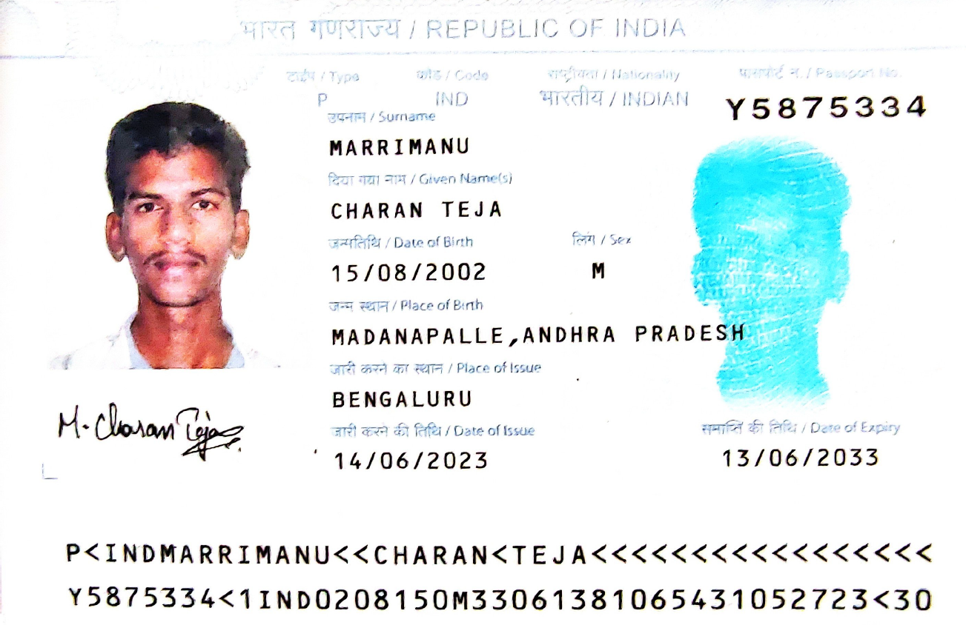
所属機関等作成用１ Ｎ （「高度専門職（１号イ・ロ）」・「高度専門職（２号）」 （変更申請の場合のみ）・「研究」・「技術・人文知識・国際業務」・「介護」・「技能」・
「特定活動（研究活動等）,（本邦大学卒業者）」）
For organization, part 1 N ("Highly Skilled Professional(i)(a/b)" / "Highly Skilled Professional(ii)"（only in cases of change of status） /
"Researcher" / "Engineer / Specialist in Humanities / International Services" / "Nursing Care" / "Skilled Labor"/ |  |  |  |  |  |  |  |  |  |  |  |  |  |  |  |  |  |  |  |  |  |  |  |  |  |  | 在留期間更新・在留資格変更用
"Designated Activities(Researcher or IT engineer of a designated organization), (Graduate from a university in Japan)") |  |  |  |  |  |  |  |  |  |  |  |  |  |  |  |  |  |  |  |  |  |  |  |  |  |  | For extension or change of status

1 契約又は招へいしている外国人の氏名
 | Name and residence card of foreign national being offered a contract or invitation
 | 氏 名 |  |  | MARRIMANU CHARAN TEJA
 | Name

2 契約の形態 |  |  |  | Type of contract

 | ■ | 雇用 |  |  |  | □ | 委任 |  |  |  | □ | 請負 |  |  |  | □ | その他（ |  |  |  |  |  |  |  |  | )
 |  | Employment |  |  |  |  | Entrustment |  |  |  |  | Service contract |  |  |  |  | Others

3 所属機関等勤務先 |  |  |  |  |  | The contracting organization such as the organization of affiliation
 | ※(1)，(3)，(4)，(6)及び(9)については，主に勤務させる場所について記載すること。 For sub-items (1),(3),(4),(6) and (9) ,fill in the information of principal place of employment where foreign national is to work. ※国・地方公共団体，独立行政法人，公益財団・社団法人その他非営利法人の場合は(7)及び(8)の記載は不要。 In cases of a national or local government, incorporated administrative agency, public interest incorporated association or foundation or some other nonprofit corporation, you are not required to fill in sub-items (7) and (8).

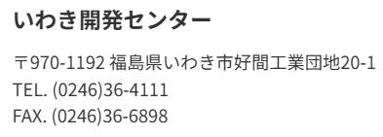

 | (1)名称 |  |  |  |  |  |  |  |  |  |  |  |  |  |  | (2)法人番号（13桁） |  |  |  |  | Corporation no. (combination of 13 numbers and letters)
 |  | Name |  | アルプスアルパイン株式会社 |  |  |  |  |  |  |  |  |  |  |  |  | 3 | 0 | 1 | 0 | 8 | 0 | 1 | 0 | 0 | 0 | 7 | 2 | 3

 | (3)支店・事業所名 |  |  |  |  |  | いわき開発センター
 |  | Name of branch

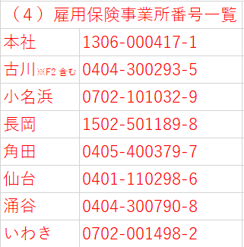
 | (4)雇用保険適用事業所番号（11桁）※非該当事業所は記入省略
 |  | Employment insurance application office number (11 digits) *If not applicable, it should be omitted.
 |  | 0 | 7 | 0 | 2 | - | 0 | 0 | 1 | 4 | 9 | 8 | - | 2

 | (5)業種 |  | Business type
 |  | ○主たる業種を別紙「業種一覧」から選択して番号を記入（１つのみ） |  |  |  |  |  |  |  |  |  |  |  |  |  |  |  |  |  |  |  |  |  |  |  |  | 10
 |  | Select the main business type from the attached sheet "a list of business type "

 |  | and write the corresponding number (select only one)
 |  | ○他に業種があれば別紙「業種一覧」から選択して番号を記入（複数選択可）
 |  | If there are another other business types, select from the attached sheet "a list of business type " and write the corresponding number (multiple answers possible)

 | (6)所在地 |  |  |  | 福島県いわき市好間工業団地20-1 |  |  |  |  |  |  |  |  |  |  |  |  |  |  |  | 電話番号 |  |  |  | 0246－36－4111
 |  | Address |  |  |  |  |  |  |  |  |  |  |  |  |  |  |  |  |  |  | Telephone No.

 | (7)資本金 |  |  |  | 367億30百万 |  |  |  |  |  |  |  |  | 円 |  |  | (8)年間売上高（直近年度） |  |  |  |  |  |  |  |  | 6,272億27百万 |  |  |  |  |  | 円
 |  | Capital |  |  |  |  |  |  |  |  |  |  |  | Yen |  |  |  | Annual sales (latest year) |  |  |  |  |  |  |  |  |  |  |  |  |  | Yen

 | (9)従業員数 |  |  |  |  |  |  | 1,742 |  |  |  |  |  |  | 名
 |  | Number of employees
 |  | 外国人職員数 |  |  |  |  |  |  |  |  | 43 |  |  |  |  |  | 名 |  | （このうち技能実習生） |  |  |  |  |  |  |  |  |  | 0
 |  | Number of foreign employees |  |  |  |  |  |  |  |  |  |  |  |  |  |  |  |  | Of which number, technical intern trainees |  |  |  |  |  |  |  |  |  |  |  |  | 名

4 就労予定期間 |  |  |  |  | □ | 定めなし |  |  |  | ■ | 定めあり |  |  | （ | 期間 |  | 2 |  | 年 | 0 |  | 月 | ）
 | Period of work |  |  |  |  | Non-fixed |  |  |  |  | Fixed |  |  |  | Period |  |  |  | Year |  |  | Month

5 雇用開始（入社）年月日 |  |  |  |  |  |  |  |  |  |  |  | （未定の場合は以下のいずれかを選択） |  |  |  |  |  |  |  |  |  | (If it is undecided, select one of the following.)
 | The start date of employment (entering a company) |  |  |  |  |  |  |  |  |  |  |  | ■ | 今次申請の許可を受け次第 |  |  |  |  |  |  |  | As soon as this application is approved.
 |  |  |  |  |  |  |  |  |  |  |  |  | □ | 在籍する教育機関を卒業後，今次申請の許可を受け次第
 |  |  |  | 年 |  |  | 月 |  |  | 日 |  |  |  | As soon as this application is approved after graduation from an educational institution in which the applicant is enrolled.
 |  |  |  | Year |  |  | Month |  |  | day |  |  | □ | その他（ |  |  |  |  |  |  |  |  |  |  |  |  |  |  |  |  | ）
 |  |  |  |  |  |  |  |  |  |  |  |  |  | Others

6 給与・報酬（税引き前の支払額） |  |  |  |  |  |  |  |  | ※ | 各種手当（通勤・住宅・扶養等）・実費弁償の性格を有するものを除く。
 | Salary/Reward (amount of payment before taxes) |  |  |  |  |  |  |  | Excludes various types of allowances (commuting,housing,dependents,etc.) and personal expenses.
 | 312,000(賞与年2回含む) |  |  |  |  |  |  | 円 | （ | □ | 年額 |  | ■ | 月額 |  | ）
 |  |  |  |  |  |  |  | Yen |  |  | Annual |  |  | Monthly
 | syouyo
7 実務経験年数 |  |  |  |  |  |  |  | 0 |  |  |  |  | 年 |  | 8 職務上の地位（役職名）
 | Business experience |  |  |  |  |  |  |  |  |  |  |  |  |  |  | Position(Title) |  |  |  |  |  | □ | あり（ |  |  |  |  | ） |  | ■ | なし
 |  |  |  |  |  |  |  |  |  |  |  |  |  |  |  |  |  |  |  |  |  |  | Yes |  |  |  |  |  |  |  | No
9 | 職種 |  |  |  | ○主たる職種を別紙「職種一覧」から選択して番号を記入（１つのみ） |  |  |  |  |  |  |  |  |  |  |  |  |  |  |  |  |  |  |  |  |  |  |  |  | 7
 | Occupation |  |  |  | Select the main type of work from the attached sheet "a list of occupation ", and fill in the number (select only one)

 |  |  |  |  | ○「技術・人文知識・国際業務」「高度専門職」又は「特定活動」での在留を希望
 |  |  |  |  | する場合で，他に職種があれば別紙「職種一覧」から選択して番号を記入（複数選択可）
 |  |  |  |  | If the applicant wishes to reside in Japan with the status of residence of "Engineer / Specialist in Humanities / International Services", "Highly Skilled Professional" or "Designated Activities", and will also engage in other occupation, select from the attached sheet "a list of occupation " and write the corresponding number (multiple answers possible)

 | (注意） |  | Attention
 | ・「研究」での在留を希望する場合は，別紙「職種一覧」の3,42～44,999から選択してください。
 | Those who wish to reside in Japan with "Researcher" should select from 3, 42 to 44 and 999 on the attached "a list of occupation.
 | ・「技術・人文知識・国際業務」での在留を希望する場合は，別紙「職種一覧」の2～18,24～31,51～54,999から選択してください。
 | Those who wish to reside in Japan with "Engineer / Specialist in Humanities / International Services" should select from 2 to 18, from 24 to 31, from 51 to 54 and 999 on the attached "a list of occupation ".
 | ・「技能」での在留を希望する場合は，別紙「職種一覧」の32～40,999から選択してください。
 | Those who wish to reside in Japan with "Skilled Labor" should select from 32 to 40 and 999 on the attached "a list of occupation ".
 | ・「介護」での在留を希望する場合は，別紙「職種一覧」の「41 介護福祉士」を選択してください。
 | Those who wish to reside in Japan with "Nursing Care" should select from "41.Certified care worker" on the attached "a list of occupation ".
 | ・「特定活動」（特定研究等活動（告示36号）及び特定情報処理活動（告示37号））での在留を希望する場合は，別紙「職種一覧」の12,42～44,999から選択してください。

 | Those who wish to reside in Japan with "Designated Activities" (Designated Academic Research Activities (Public Notice No. 36) or Designated Information Processing Activities (Public Notice No. 37) should select from 12, 42 to 44 and 999 on the attached "a list of occupation ".

 | ・「特定活動」（本邦大学卒業者・告示46号）」での在留を希望する場合は，別紙「職種一覧」の2,4～18,24～31,51～54,999から選択してください。
 | Those who wish to reside in Japan with"Designated Activities"(Graduated from a univirsity) should select from 2,4 to 18,from 24 to 31, from 51 to 54 and 999 on the attached "a list of occupation ".
 | ・「高度専門職」での在留を希望する場合は，別紙「職種一覧」の2～18,24～44,999から主たる職務内容として選択した上で，併せて関連する事業を自ら経営する活動を行う場合，他の職種として「1 経営」を選択してください。

 | Those who wish to reside in Japan as "Highly Skilled Professional" should select from 2 to 18, from 24 to 44 and 999 on the attached "a list of occupation" as the main contents of their duties and concurrently select "1 Business Management" as another occupation if they carry out activities to operate a related business themselves.

10 | 活動内容詳細 Details of activities
 | SI（システムインテグレーション）部門において、ソフトウェア開発・評価業務に従事する。具体的には、
 | ソフトウェア評価手法の共通化ならびにAIを活用したソフトウェア開発支援システムの構築を担当する。

